فایل خالی (2)
ردیف : |  | 521 |  | گروه صنعتی پارس(واحد کفش)
تاریخ ثبت : |  | 17 | 3 | 1399 |  | زمان تقریبی تولید : |  |  | روز
تاریخ تحویل : |  |  |  | 1399 |  | زمان تقریبی تحویل : |  |  | روز |  | نام مشتری :
تاریخ تأمین مواد : |  |  |  | 1399 |  | زمان تقریبی تأمین : |  |  | روز

مدل : |  |  | سایز | 40 | 41 | 42 | 43 | 44 | 45 | 0 | جمع | کد تولید : | 175 | سایز | 40 | 41 | 42 | 43 | 44 | 45 |  | جمع
900/41 دانمارک |  |  | جفت | 30 | 30 | 0 | 0 | 0 | 0 | 0 | 60 |  |  | جفت | 30 | 30 | 0 | 0 | 0 | 0 | 0 | 60
 |  |  | نام خیاط |  |  |  |  |  |  |  |  | رنگ : | مشکی
 |  |  |  |  |  |  |  |  |  |  |  |  |  | جفت : |  | 540
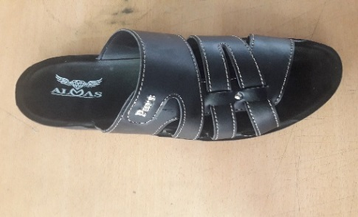
 |  |  |  |  |  |  |  |  |  |  |  |  |  |  |  |  |  |  |  |  | 42
ردیف | مواد مصرفی برشکاری رویه |  |  | واحد | تعداد جفت |  | مقدار استاندارد |  | مصرف واقعی |  | تصویر : |  |  | ردیف | کد | مواد مصرفی برشکاری رویه |  | واحد | مقدار استاندارد
1 | سوبله کلار مشکی |  |  | متر | 60 |  | 2.6 |  |  |  | دانمارک |  |  | 1 |  | سوبله کلار مشکی |  | متر | 23.5
2 | آستری لدا مشکی |  |  | متر | 60 |  | 2.7 |  |  |  |  |  |  | 2 |  | آستری لدا مشکی |  | متر | 24.5
3 | دوبله کلار مشکی |  |  | متر | 60 |  | 0.9 |  |  |  |  |  |  | 3 |  | دوبله کلار مشکی |  | متر | 8.5
4 |  |  |  |  |  |  |  |  |  |  |  |  |  | 4
نام و امضاء برشکار : |  |  | نام و امضاء کنترل کننده : |  |  | نام وامضاء کنترل کننده نهایی |  |  | نام و امضاء مسئول انبار مرکزی : |  |  |  | امضاء مدیریت :

مدل : |  | 900/41 دانمارک |  |  | کد تولید : |  |  | 175 |  |  | تصویر :
مواد و ملزومات مصرفی دوخت |  |  |  | واحد | تعداد جفت |  | مقدار استاندارد |  | مصرف واقعی |  | 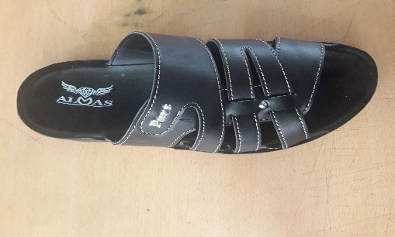 دانمارک |  |  | مواد و ملزومات مصرفی دوخت |  |  |  | واحد | مقدار استاندارد
1 | مارک الماس |  |  | عدد | 60 |  | 120.0 |  |  |  |  |  |  | 1 |  | مارک الماس |  | عدد | 1080
2 | میخ زیرو نیکل |  |  | عدد | 60 |  | 120.0 |  |  |  |  |  |  | 2 |  | میخ زیرو نیکل |  | عدد | 1080
3 |  |  |  |  |  |  |  |  |  |  |  |  |  | 3
4 |  |  |  |  |  |  |  |  |  |  |  |  |  | 4
نام و امضاء خیاط : |  |  | نام و امضاء کنترل کننده : |  |  | نام وامضاء کنترل کننده نهایی |  |  | نام و امضاء مسئول انبار مرکزی : |  |  |  | امضاء مدیریت :

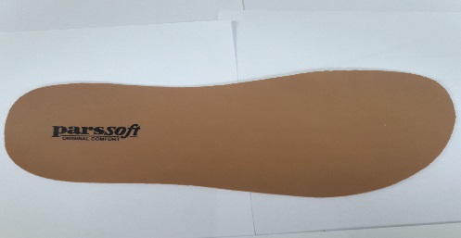
سایز |  | 40 | 41 | 42 | 43 | 44 | 45 | 0 | جمع |  | تصویر :
جفت |  | 30 | 30 | 0 | 0 | 0 | 0 | 0 | 60
مدل : |  | 900/41 دانمارک |  |  | کد تولید : |  |  | 175
ردیف | مواد مصرفی برشکاری کفی |  |  | واحد | تعداد جفت |  | مقدار استاندارد |  | مصرف واقعی |  |  |  |  | ردیف | کد | مواد مصرفی برشکاری کفی |  | واحد | مقدار استاندارد
1 | کفی لدا مشکی |  |  | متر | 60 |  | 3.4 |  |  |  |  |  |  | 1 |  | کفی لدا مشکی |  | متر | 31
2 |  |  |  |  |  |  |  |  |  |  |  |  |  | 2
نام و امضاء برشکار : |  |  | نام و امضاء کنترل کننده : |  |  | نام وامضاء کنترل کننده نهایی |  |  | نام و امضاء مسئول انبار مرکزی : |  |  |  | امضاء مدیریت :

نوع پیمانکاری : |  | لیزر | گلدوزی |  | چاپ |  | نام پیمانکاران :

مدل : |  | 900/41 دانمارک |  |  | کد تولید : |  |  | 175 |  |  | تصویر :
ردیف | مواد مصرفی برشکاری جورابگیر |  |  | واحد | تعداد جفت |  | مقدار استاندارد |  | مصرف واقعی |  |  |  |  | ردیف | کد | مواد مصرفی برشکاری جورابگیر |  | واحد | مقدار استاندارد
1 |  |  |  |  |  |  |  |  |  |  |  |  |  | 1
2 |  |  |  |  |  |  |  |  |  |  |  |  |  | 2
نام و امضاء برشکار : |  |  | نام و امضاء کنترل کننده : |  |  | نام وامضاء کنترل کننده نهایی |  |  | نام و امضاء مسئول انبار مرکزی : |  |  |  | امضاء مدیریت :

